关系图
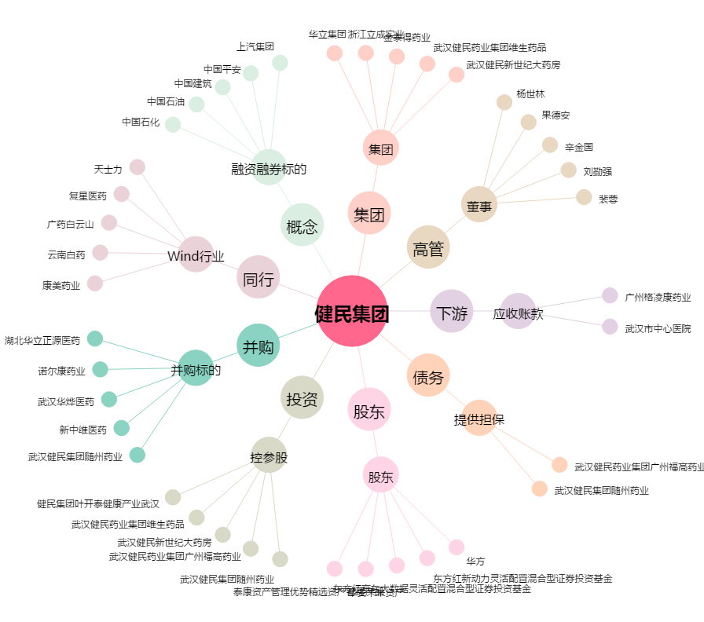
健民集团[600976.SH] - 关系概览图

